Main
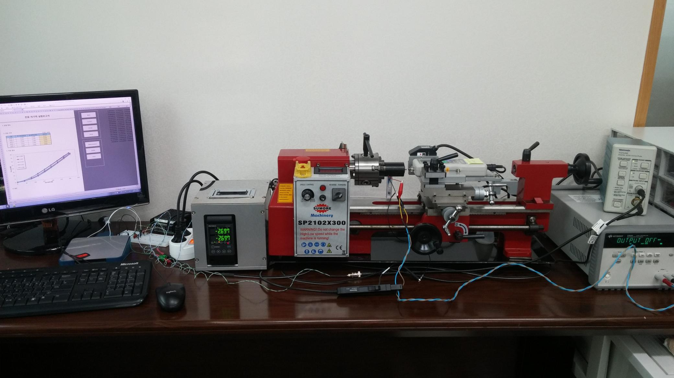
Open Source Experiment for Actuators ( Actuator Function Tester )

 | Current [mA] | Stroke [mm] | Force [N]
0.8
-11.333
0.14

Stroke
 |  | 변위-자기력 실험보고서
 |  |  |  |  |  |  | 0.00064929013945 | 1.8445583449 | 0.001965082694 | 2.5521073102 | 0.0032808752416 | 1.3679658691
 |  |  |  |  |  |  | 0.06591259546 | 7.5881327483 | 0.062754693837 | 20.91705728 | 0.062886273077 | 35.942925814
 |  |  |  |  |  |  | 0.12564956305 | 7.4971202515 | 0.12959693944 | 20.793750057 | 0.12880746417 | 37.49209597
 |  |  |  |  |  |  | 0.19064968936 | 7.4814621875 | 0.18788652631 | 20.640105344 | 0.18775494712 | 37.281690665
1. 실험 정의 |  |  |  |  |  |  | 0.25196558826 | 7.4041504964 | 0.25262348412 | 20.38468324 | 0.25091295488 | 37.04681963
 |  |  |  |  |  |  | 0.31591306081 | 7.3610908201 | 0.31986043532 | 20.36119615 | 0.31591306081 | 36.888281684
 |  |  |  |  |  |  | 0.37933420667 | 7.3610908201 | 0.37696578232 | 20.164491772 | 0.37972894406 | 36.610350967
 |  |  |  |  |  |  | 0.43986060216 | 7.4021932384 | 0.43841323194 | 20.095009131 | 0.44091323505 | 36.455727542
2. 실험 조건 |  |  |  |  |  |  | 0.50420278228 | 7.438402511 | 0.50551857318 | 19.992253112 | 0.50157120047 | 36.206177081
 |  |  |  |  |  | (단위 : mA) | 0.56367652667 | 7.4638468655 | 0.57328179874 | 20.000082142 | 0.56617652901 | 36.005558085
 | 구분 |  | 시작전류 | 최종전류 | 전류차 |  | 0.63091342645 | 7.5196287182 | 0.63446606077 | 19.963872879 | 0.62512394823 | 35.865614104
 | 측정 1 |  | 108.07 | 101.82 | 6.25 |  | 0.69328189121 | 7.5352867824 | 0.68841346708 | 19.975616424 | 0.69117662673 | 35.660101967
 | 측정 2 |  | 212.54 | 202.73 | 9.81 |  | 0.76315035011 | 7.5754105713 | 0.75854508481 | 20.065650268 | 0.75091350222 | 35.492756371
 | 측정 3 |  | 320.52 | 303.00 | 17.51 |  | 0.81486089689 | 7.6145557312 | 0.81604510782 | 20.003996657 | 0.81736089773 | 35.290180126
 | 측정 4 |  |  |  |  |  | 0.88157144023 | 7.6517436328 | 0.87775565007 | 20.038248664 | 0.87512407062 | 35.313667227
 | 측정 5 |  |  |  |  |  | 0.94117670966 | 7.7486279031 | 0.94841355195 | 20.037270035 | 0.9407819728 | 35.034757907
 |  |  |  |  |  |  | 0.99972933924 | 5.3666448148 | 0.99262407675 | 18.668168418 | 0.97841355141 | 33.678377908
3. 측정 결과 |  |  |  |  |  |  | 0.92367670868 | 5.2717177921 | 0.92815039321 | 18.470485411 | 0.9210451295 | 33.478737571
 |  |  |  |  |  |  | 0.86709775322 | 5.1885343181 | 0.87499249165 | 18.29139635 | 0.86722933219 | 33.475801684
 | 108.07 |  | 212.54 |  | 320.52
0.00064929013945 | 1.8445583449 | 0.001965082694 | 2.5521073102 | 0.0032808752416 | 1.3679658691
0.06591259546 | 7.5881327483 | 0.062754693837 | 20.91705728 | 0.062886273077 | 35.942925814
0.12564956305 | 7.4971202515 | 0.12959693944 | 20.793750057 | 0.12880746417 | 37.49209597
0.19064968936 | 7.4814621875 | 0.18788652631 | 20.640105344 | 0.18775494712 | 37.281690665
0.25196558826 | 7.4041504964 | 0.25262348412 | 20.38468324 | 0.25091295488 | 37.04681963
0.31591306081 | 7.3610908201 | 0.31986043532 | 20.36119615 | 0.31591306081 | 36.888281684
0.37933420667 | 7.3610908201 | 0.37696578232 | 20.164491772 | 0.37972894406 | 36.610350967
0.43986060216 | 7.4021932384 | 0.43841323194 | 20.095009131 | 0.44091323505 | 36.455727542
0.50420278228 | 7.438402511 | 0.50551857318 | 19.992253112 | 0.50157120047 | 36.206177081
0.56367652667 | 7.4638468655 | 0.57328179874 | 20.000082142 | 0.56617652901 | 36.005558085
0.63091342645 | 7.5196287182 | 0.63446606077 | 19.963872879 | 0.62512394823 | 35.865614104
0.69328189121 | 7.5352867824 | 0.68841346708 | 19.975616424 | 0.69117662673 | 35.660101967
0.76315035011 | 7.5754105713 | 0.75854508481 | 20.065650268 | 0.75091350222 | 35.492756371
0.81486089689 | 7.6145557312 | 0.81604510782 | 20.003996657 | 0.81736089773 | 35.290180126
0.88157144023 | 7.6517436328 | 0.87775565007 | 20.038248664 | 0.87512407062 | 35.313667227
0.94117670966 | 7.7486279031 | 0.94841355195 | 20.037270035 | 0.9407819728 | 35.034757907
0.99972933924 | 5.3666448148 | 0.99262407675 | 18.668168418 | 0.97841355141 | 33.678377908
0.92367670868 | 5.2717177921 | 0.92815039321 | 18.470485411 | 0.9210451295 | 33.478737571
0.86709775322 | 5.1885343181 | 0.87499249165 | 18.29139635 | 0.86722933219 | 33.475801684
0.80709773634 | 5.0114024488 | 0.80670299936 | 18.038910133 | 0.81249247505 | 33.329985948
0.74393981455 | 4.8332919488 | 0.74025560215 | 17.840248496 | 0.74459770962 | 33.224294006
0.68525557032 | 4.6620318509 | 0.68499241226 | 17.745321508 | 0.68670293968 | 33.178298439
0.61775552129 | 4.604292732 | 0.62472921107 | 17.679753381 | 0.61907131182 | 33.269310944
0.56038704989 | 4.5504681291 | 0.56183441968 | 17.59461268 | 0.55551862419 | 33.325092802
0.48565013016 | 4.3165757633 | 0.49657119499 | 17.58678365 | 0.49104487306 | 33.40338313
0.43565007059 | 4.291131405 | 0.43091322253 | 17.545681242 | 0.43578164971 | 33.473844425
0.36920261349 | 4.1707600189 | 0.36709734734 | 17.505557463 | 0.37393946229 | 33.713608557
0.30907094489 | 4.3586568167 | 0.30814989081 | 17.522194152 | 0.30657094096 | 33.947500916
0.24617610464 | 4.2764519679 | 0.24828137142 | 17.57112559 | 0.23986030424 | 34.258704981
0.18341283371 | 4.2510076099 | 0.18722863034 | 17.681710639 | 0.17946545785 | 34.562080017
0.12288639955 | 4.1365079982 | 0.12328113719 | 17.917560168 | 0.1224916619 | 34.891878046
0.059333633723 | 4.162930985 | 0.04867571547 | 17.740428364 | 0.05670204899 | 32.338634706
 |  |  |  |  |  |  | 0.80709773634 | 5.0114024488 | 0.80670299936 | 18.038910133 | 0.81249247505 | 33.329985948
 |  |  |  |  |  |  | 0.74393981455 | 4.8332919488 | 0.74025560215 | 17.840248496 | 0.74459770962 | 33.224294006
 |  |  |  |  |  |  | 0.68525557032 | 4.6620318509 | 0.68499241226 | 17.745321508 | 0.68670293968 | 33.178298439
 |  |  |  |  |  |  | 0.61775552129 | 4.604292732 | 0.62472921107 | 17.679753381 | 0.61907131182 | 33.269310944
 |  |  |  |  |  |  | 0.56038704989 | 4.5504681291 | 0.56183441968 | 17.59461268 | 0.55551862419 | 33.325092802
 |  |  |  |  |  |  | 0.48565013016 | 4.3165757633 | 0.49657119499 | 17.58678365 | 0.49104487306 | 33.40338313
 |  |  |  |  |  |  | 0.43565007059 | 4.291131405 | 0.43091322253 | 17.545681242 | 0.43578164971 | 33.473844425
 |  |  |  |  |  |  | 0.36920261349 | 4.1707600189 | 0.36709734734 | 17.505557463 | 0.37393946229 | 33.713608557
 |  |  |  |  |  |  | 0.30907094489 | 4.3586568167 | 0.30814989081 | 17.522194152 | 0.30657094096 | 33.947500916
 |  |  |  |  |  |  | 0.24617610464 | 4.2764519679 | 0.24828137142 | 17.57112559 | 0.23986030424 | 34.258704981
 |  |  |  |  |  |  | 0.18341283371 | 4.2510076099 | 0.18722863034 | 17.681710639 | 0.17946545785 | 34.562080017
 |  |  |  |  |  |  | 0.12288639955 | 4.1365079982 | 0.12328113719 | 17.917560168 | 0.1224916619 | 34.891878046
 |  |  |  |  |  |  | 0.059333633723 | 4.162930985 | 0.04867571547 | 17.740428364 | 0.05670204899 | 32.338634706

4. 결론

Setup
1. Hardware Setting

 | DAQ Board Number : |  | 1 |  |  |  |  | - Arduino : ComPort Number
 | DAQ Identify Name : |  | PCIe-6320 |  |  |  |  | - NI : Device Number

 | P/S Com Port : |  | 3
 | P/S Model Name : |  | E3649A |  |  |  |  | - Power Supply Model Name

2. Compensation Setting

 | 가. 전류 [mA] |  |  | 나. 변위 [mm] |  |  |  |  | 다. 자기력 [N]
 | 측정전류 | 측정레벨 |  | 측정변위 |  | 측정레벨 |  |  | 측정힘 | 측정레벨
 | 0 | -0.020371604362 |  | 0 |  | -5.0011971051 |  |  | 0 | -0.0021331982576
 | 13 | 0.055365151207 |  | 0.2 |  | -4.899752663 |  |  | 1 | 0.064997555444
 | 26 | 0.13141113799 |  | 0.4 |  | -4.798650412 |  |  | 2 | 0.13202303248
 | 38 | 0.20853615898 |  | 0.6 |  | -4.7008314332 |  |  | 3 | 0.19824580501 |  | 가. 전류 | 나. 변위
 | 51 | 0.28429921619 |  | 0.8 |  | -4.6011504741 |  |  | 4 | 0.26577131659
 | 64 | 0.36137159104 |  | 1 |  | -4.5004628842 |  |  | 5 | 0.33334946042
 | 77 | 0.43622666686 |  | 1.2 |  | -4.399077905 |  |  | 6 | 0.39955906277
 | 89 | 0.51206208555 |  | 1.4 |  | -4.299686589 |  |  | 7 | 0.4665647825
 | 102 | 0.58815410138 |  | 1.6 |  | -4.2015191211 |  |  | 8 | 0.53580753211
 | 115 | 0.66406846717 |  | 1.8 |  | -4.0997460836 |  |  | 9 | 0.60377385415

 | 기울기 | 167.5298 |  | 기울기 |  | 1.9998 |  |  | 기울기 | 14.8739
 | 절편 | 3.5366 |  | 절편 |  | 9.9995 |  |  | 절편 | 0.0409
 | - Y 축인 측정물리량 범위는 해당 물리량의 동작범위와 유사하게 맞추어라.
 | - 물리량의 동작범위에 대한 측정레벨이 2,000 등분이상 되도록 증폭비를 조정하라.

3. Measurement Setting |  |  |  |  |  |  |  |  |  |  |  | 다. 자기력

 | Sampling Period : |  | 50 |  | ms |  | Max Current : |  |  | 500 | mA

 | Moving average Count : |  | 5 |  |  |  | Max Voltage : |  |  | 30 | V

 | 가. 전류 측정 |  |  |  |  |  | 나. 변위 측정

 | Initial Current : |  | 0 |  | mA |  | Initial Stroke : |  |  | 0 | mm

 | Final Current : |  | 315 |  | mA |  | Final Stroke : |  |  | 1 | mm

 | Current Step Count : |  | 8 |  |  |  | Stroke Step Count : |  |  | 16

